Hoja1
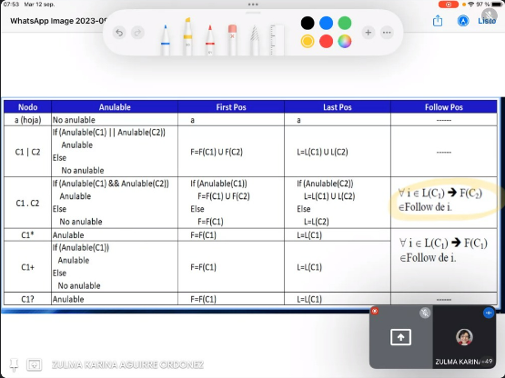
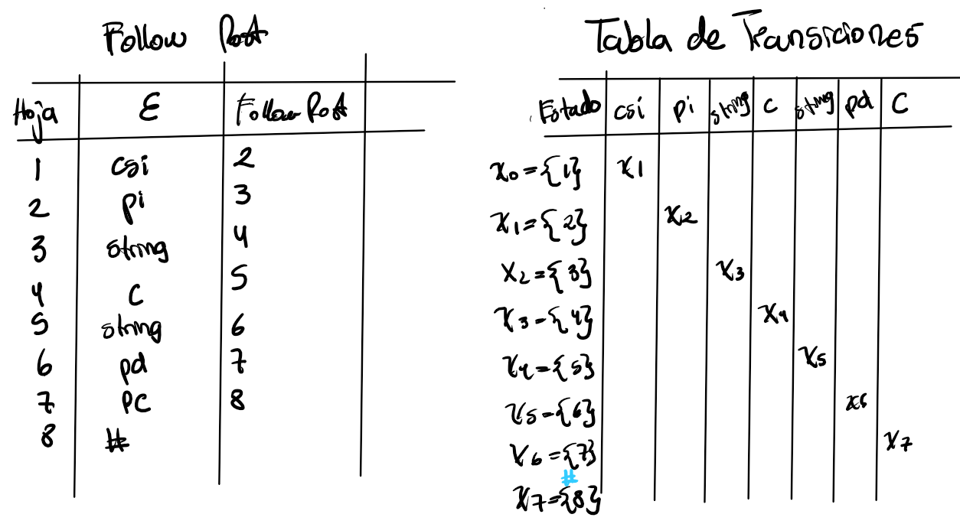
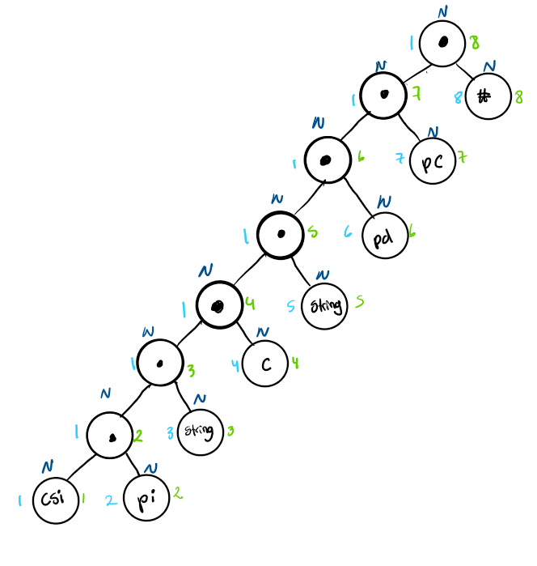
Metodo del arbol
Funcion <contarsi>
csi=contarsi
pi={(}
pd={)}
c={,}
pc={;}
string={aA…zZ..,0..9}
Terminales={csi,pi,pd,c,pc,string}

ER=csi pi string c string pd pc

AFD={Ter,Estados,Einicial,Efinal,Transiciones}
Terminales={csi,pi,pd,c,pc,string}
Estado inicial={qo}
Estado finalizacion={q7}
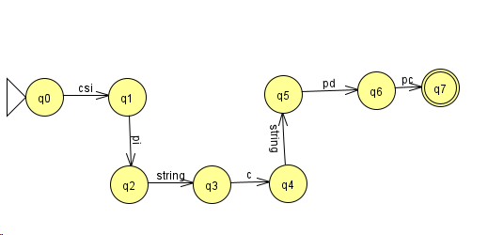

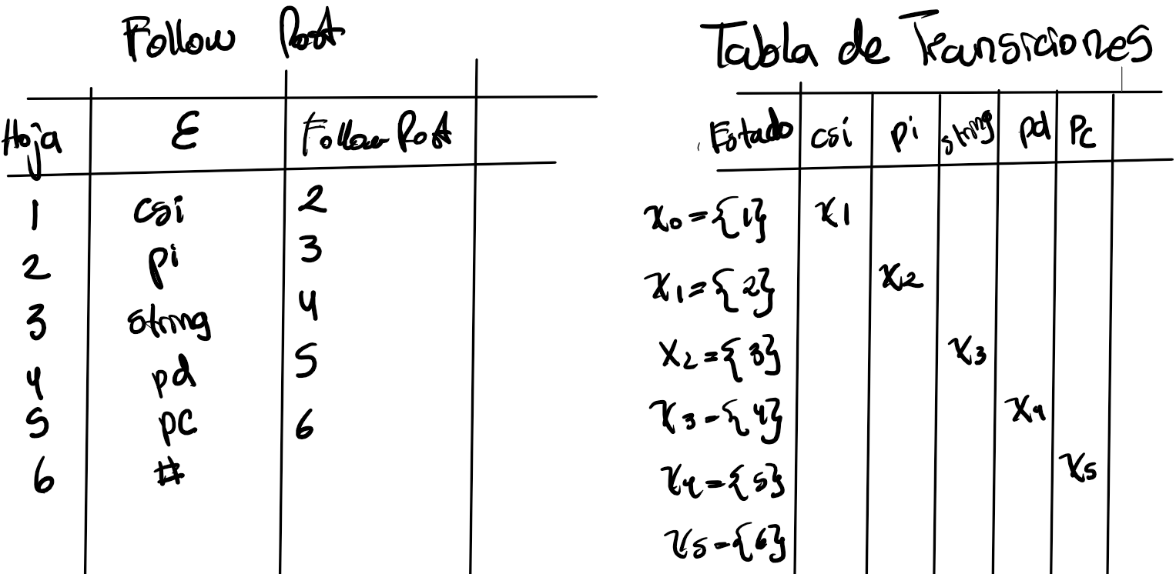
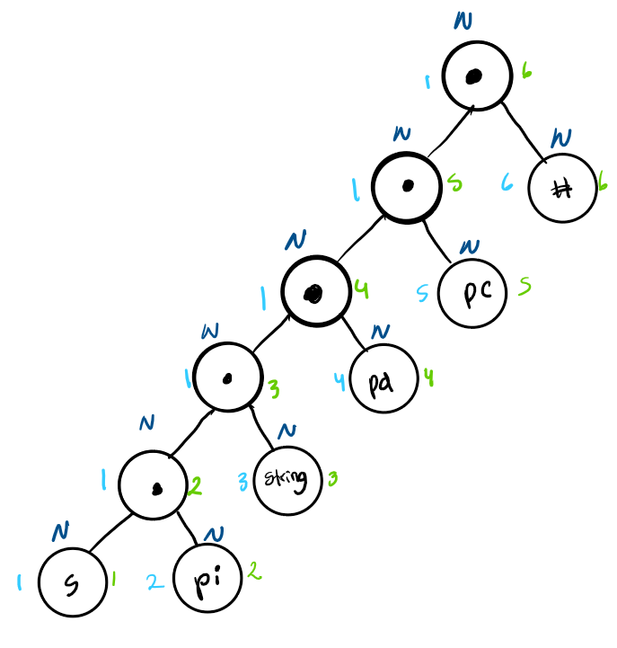
Metodo del arbol
Funcion <sumar>
s=sumar
pi={(}
pd={)}
pc={;}
string={aA…zZ..,0..9}
Terminales={s,pi,pd,pc}

ER=s pi string pd pc

AFD={Ter,Estados,Einicial,Efinal,Transiciones}
Terminales={csi,pi,pd,c,pc,string}
Estado inicial={qo}
Estado finalizacion={q5}

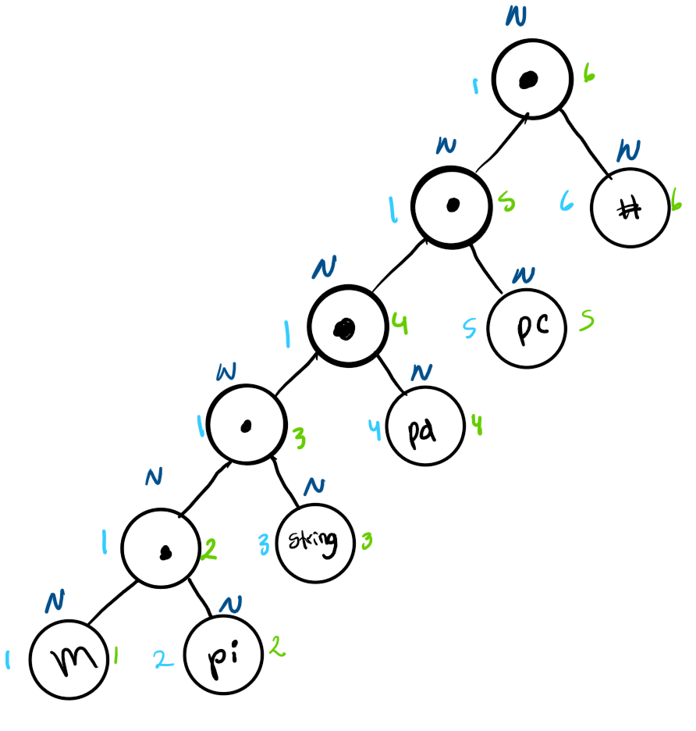
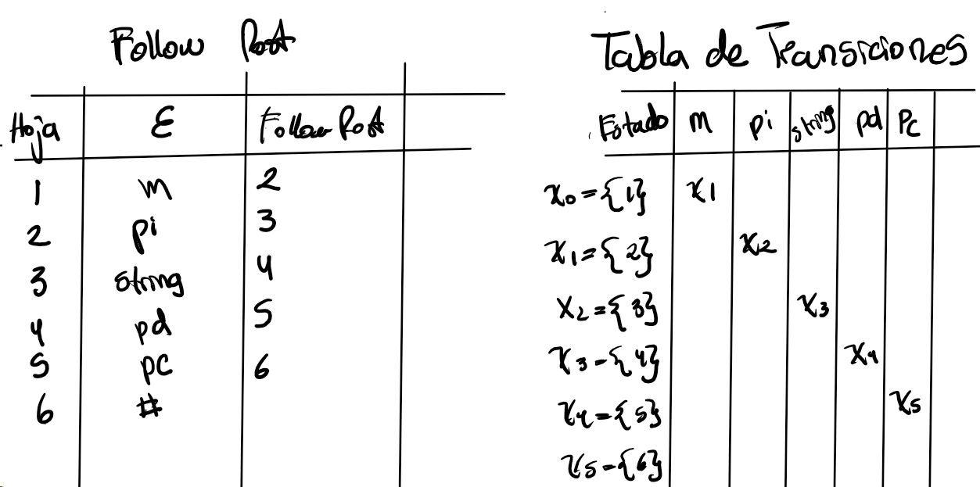
Metodo del arbol
Funcion <max>
m=max
pi={(}
pd={)}
pc={;}
string={aA…zZ..,0..9}
Terminales={m,pi,pd,pc}

ER=m pi string pd pc

AFD={Ter,Estados,Einicial,Efinal,Transiciones}
Terminales={csi,pi,pd,c,pc,string}
Estado inicial={qo}
Estado finalizacion={q5}

Metodo del arbol
Funcion <min>
m=min
pi={(}
pd={)}
pc={;}
string={aA…zZ..,0..9}
Terminales={m,pi,pd,pc}

ER=m pi string pd pc

AFD={Ter,Estados,Einicial,Efinal,Transiciones}
Terminales={csi,pi,pd,c,pc,string}
Estado inicial={qo}
Estado finalizacion={q5}

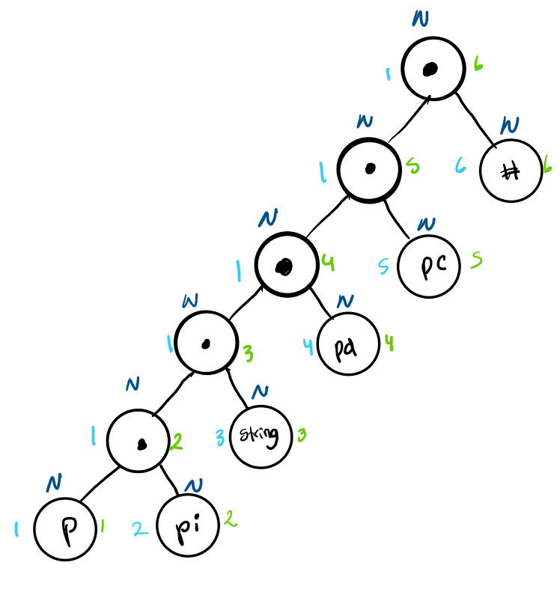
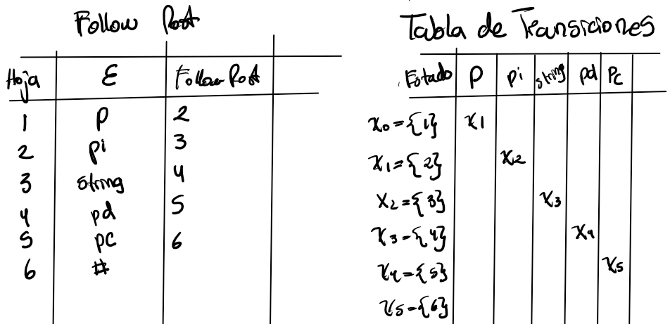
Metodo del arbol
Funcion <promedio>
p=promedio
pi={(}
pd={)}
pc={;}
string={aA…zZ..,0..9}
Terminales={p,pi,string,pd,pc}

ER=p pi string pd pc

AFD={Ter,Estados,Einicial,Efinal,Transiciones}
Terminales={p,pi,string,pd,pc}
Estado inicial={qo}
Estado finalizacion={q5}

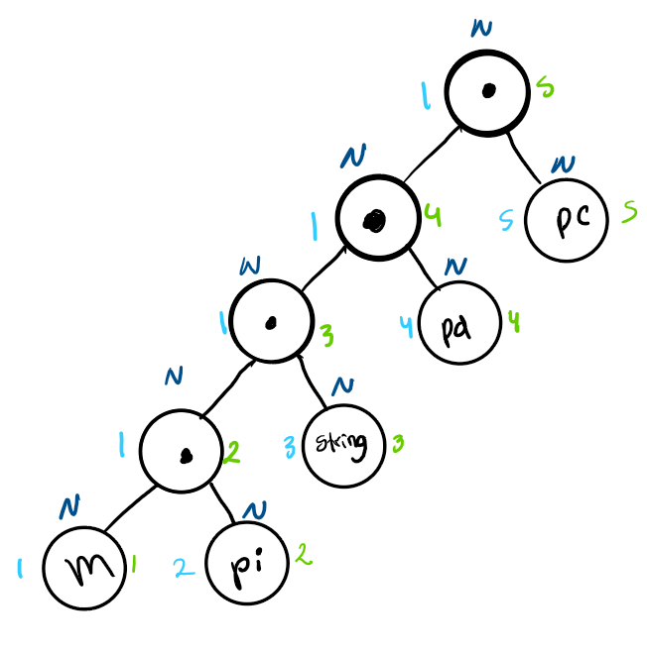
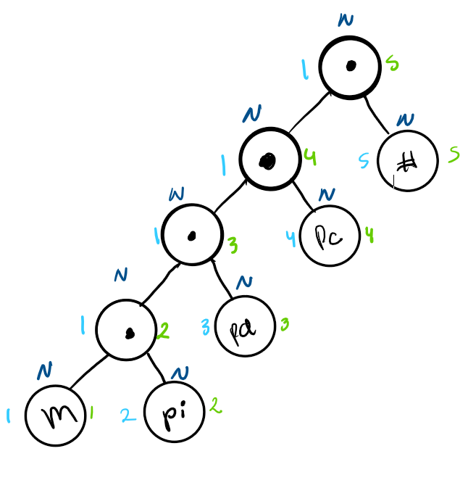
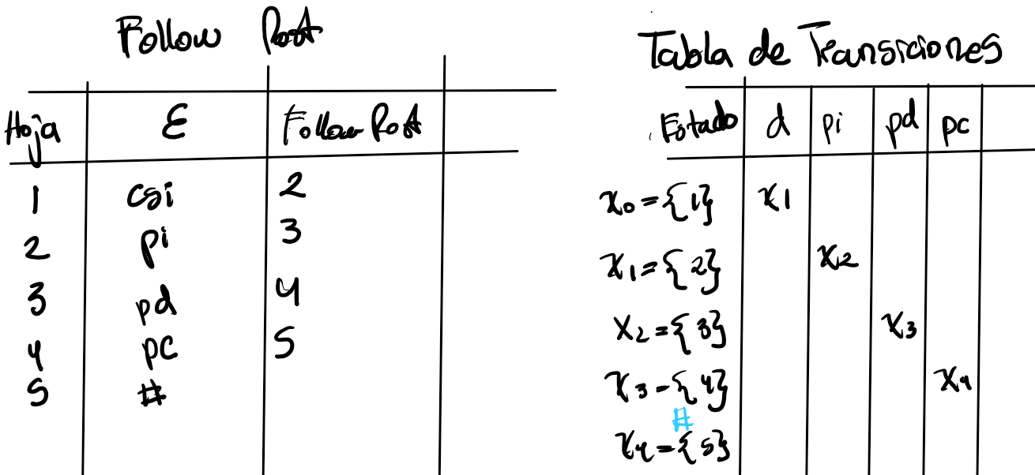
Metodo del arbol
Funcion <datos>
d=datos
pi={(}
pd={)}
pc={;}
Terminales={d,pi,pd,pc}

ER=d pi pd pc

AFD={Ter,Estados,Einicial,Efinal,Transiciones}
Terminales={d,pi,pd,pc}
Estado inicial={qo}
Estado finalizacion={q4}

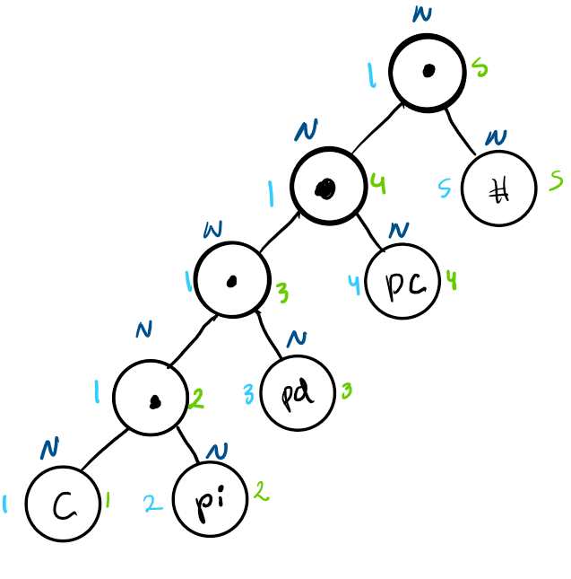
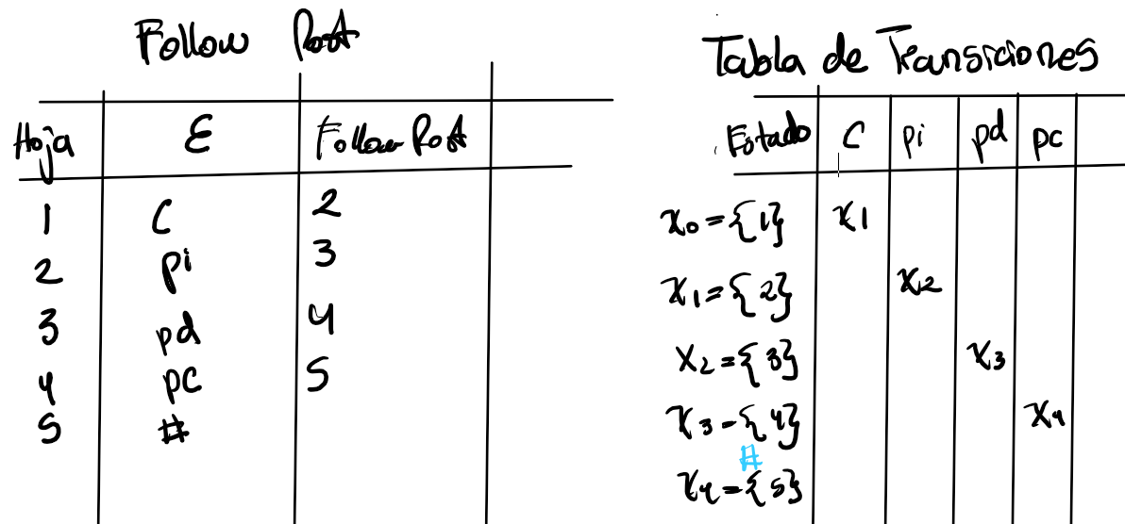
Metodo del arbol
Funcion <conteo>
c=conteo
pi={(}
pd={)}
pc={;}
Terminales={d,pi,pd,pc}

ER=d pi pd pc

AFD={Ter,Estados,Einicial,Efinal,Transiciones}
Terminales={d,pi,pd,pc}
Estado inicial={qo}
Estado finalizacion={q4}

